信用交易
融资融券市场交易数据统计(2024-01-02)

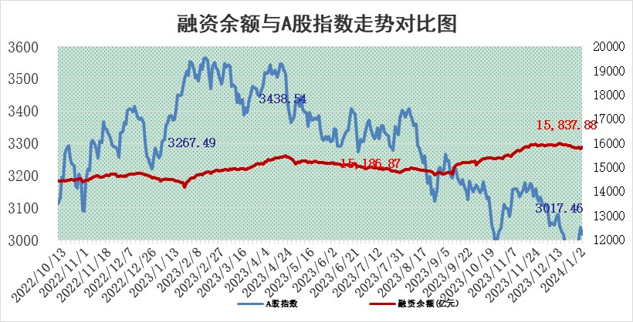
标的证券 | 融资融券余额（亿元） | 融资余额（亿元） | 融券余额（亿元） | 融资买入额（亿元） | 融资融券规模变化（亿元） | 融资余额增幅(‰) | 融券余额增幅(%)
统计数据 | 16,553.92 | 15,837.88 | 703.84 | 589.04 | 44.96 | 3.57 | -1.69

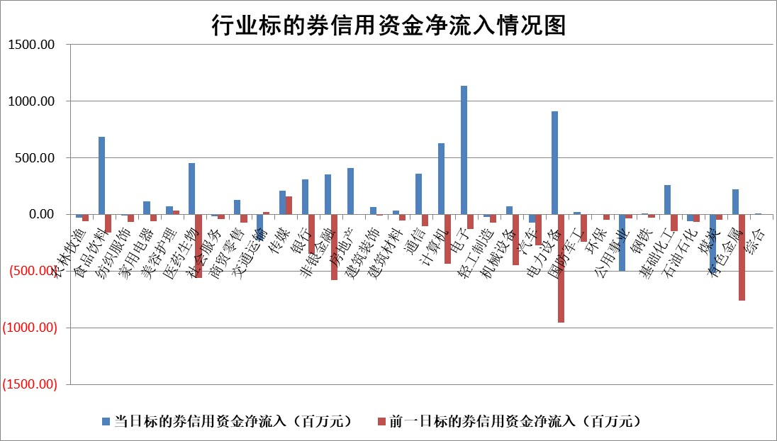

 |  |  |  |  |  |  |  | 2

标的基金代码 | 标的基金简称 | 融资余额/市值(%) | 融资余额增幅(%) | 融资买入额/成交金额(%) | （融资余额净增额-融券余额净增额）/市值(‱) | 融券余额降幅(%) | ABS[（融资余额净增额-融券余额净增额）/市值净增额-1](%)
159902 | 华夏中小板ETF | 0.00 | 0.00 | 0.00 | 0.00 | 0.00 | 100.00
159915 | 易方达创业板ETF | 4.00 | 4.62 | 47534.29 | 15.07 | -24.76 | 107.56
159919 | 嘉实沪深300ETF | 2.88 | 0.67 | 10.23 | 17.14 | 31.74 | 113.38
159920 | 华夏恒生ETF | 63.55 | 0.00 | 3.35 | -0.08 | 0.90 | 99.91
159922 | 嘉实中证500ETF | 0.72 | -28.38 | 2.33 | -18.25 | 4.95 | 57.31
159925 | 南方沪深300ETF | 1.73 | 0.32 | 0.52 | 0.54 | 0.00 | 100.37
159928 | 消费ETF | 1.14 | 0.55 | 2.46 | 0.77 | 3.87 | 100.46
159934 | 易方达黄金ETF | 234.17 | -0.34 | 10.07 | -80.42 | 0.00 | 285.54
159939 | 全指信息技术ETF | 0.99 | -0.05 | 51.94 | 0.05 | 1.91 | 100.03
159940 | 全指金融地产ETF | 0.13 | 4.94 | 0.03 | 0.60 | 0.00 | 100.73
159995 | 半导体芯片ETF | 2.91 | 1.45 | 77.15 | 4.69 | 3.01 | 102.87
159997 | 天弘中证电子ETF | 1.84 | -0.52 | 3.45 | 1.37 | 1.88 | 100.72
159998 | 天弘中证计算机主题ETF | 0.71 | 15.24 | 0.15 | 25.08 | 47.36 | 111.42
510050 | 华夏上证50ETF | 7.68 | 0.50 | 230.41 | 5.76 | 34.48 | 103.19
510180 | 华安上证180ETF | 0.55 | -2.58 | 2.55 | -1.33 | 27.83 | 98.75
510880 | 华泰柏瑞红利ETF | 0.29 | -9.26 | 1.73 | -3.24 | -12.61 | 58.74
510900 | 易方达恒生H股ETF | 79.62 | 0.00 | 7.95 | -0.15 | 0.00 | 99.85
511010 | 5年期国债ETF | 12.97 | -2.11 | 2.13 | -27.99 | 0.00 | 236.04
511380 | 可转债及可交换债券ETF | 6.90 | 8.74 | 13.69 | 55.48 | -0.05 | 530.44
512000 | 全指证券ETF | 8.68 | 1.34 | 26.53 | 11.47 | -0.04 | 110.43
512010 | 沪深300医药卫生ETF | 6.06 | 0.26 | 163.81 | 2.10 | 2.48 | 102.90
512070 | 沪深300非银ETF | 2.44 | 1.03 | 195.52 | 3.79 | 25.15 | 103.42
512400 | 南方中证申万有色金属ETF | 2.55 | -3.59 | 0.52 | -14.60 | -28.86 | 505.92
512580 | 广发中证环保产业ETF | 1.62 | 0.79 | 0.26 | 1.30 | 1.25 | 101.00
512660 | 国泰中证军工ETF | 3.33 | -4.09 | 7.59 | -15.02 | -3.28 | 35.53
512800 | 华宝中证银行ETF | 15.21 | -0.36 | 1.84 | -6.25 | -5.40 | 45.54
512980 | 广发中证传媒ETF | 1.23 | 2.33 | 138.32 | 6.77 | 26.62 | 112.71
515030 | 华夏中证新能源汽车ETF | 2.57 | 3.03 | 19.26 | 8.11 | 3.50 | 103.04
515050 | 华夏中证5G通信主题ETF | 1.21 | 0.35 | 7.51 | 1.17 | 20.39 | 100.53
515070 | 华夏中证人工智能ETF | 3.10 | 2.89 | 4.75 | 8.95 | 1.98 | 106.29
标的股票比较指标 |  | 融资余额/流通A股市值(%) | 融资余额增幅(%) | 融资买入额/成交金额(%) | （融资余额净增额-融券余额净增额）/流通A股市值(‱) | 融券余额降幅(%) | ABS[（融资余额净增额-融券余额净增额）/流通A股市值净增额-1](%)
前十名标的个股 |  | 阳光城 | 神马电力 | 华达科技 | 中欣氟材 | 冠龙节能 | 久祺股份
 |  | 搜于特 | 中欣氟材 | 永信至诚 | 凯龙股份 | 大宏立 | 泰坦科技
 |  | 紫鑫药业 | 永信至诚 | 正海生物 | 龙头股份 | 志特新材 | 好利科技
 |  | 嘉凯城 | 海源复材 | 凯立新材 | 洲明科技 | 华如科技 | 英力股份
 |  | 宋都股份 | 福光股份 | 中国宝安 | 永信至诚 | 津荣天宇 | 三美股份
 |  | 美好置业 | 柏楚电子 | 永泰能源 | 粤万年青 | 粤万年青 | 正海生物
 |  | 中天金融 | 峰岹科技 | 光大银行 | 福光股份 | 读客文化 | 安联锐视
 |  | 庞大集团 | 天德钰 | 石化油服 | 风语筑 | 欢乐家 | 中捷精工
 |  | 泽达易盛 | 龙头股份 | 京东方A | 赛伍技术 | 昂立教育 | 天益医疗
 |  | 蓝光发展 | 抚顺特钢 | 广发证券 | 聚赛龙 | 通润装备 | 巨轮智能
后十名标的个股 |  | 步步高 | 保力新 | 中钨高新 | 汇隆新材 | 赛特新材 | 和而泰
 |  | 鸿达兴业 | 汇隆新材 | 四川九洲 | 恒辉安防 | 达嘉维康 | 奥精医疗
 |  | 天沃科技 | 华统股份 | 普源精电 | 南京熊猫 | 优利德 | 润达医疗
 |  | 金圆股份 | 科瑞技术 | 步步高 | 科瑞技术 | 鼎阳科技 | 健友股份
 |  | 哈工智能 | 大叶股份 | 鸿达兴业 | 万得凯 | 瑞华泰 | 纬德信息
 |  | 正邦科技 | 冀中能源 | 天沃科技 | 远信工业 | 观想科技 | 金百泽
 |  | 华铁股份 | 远大智能 | 金圆股份 | 力源科技 | 唯万密封 | 赛科希德 | ;
 |  | 中国中期 | 新泉股份 | 哈工智能 | 百胜智能 | 巨一科技 | 万马股份
 |  | 慧辰股份 | 江苏博云 | 正邦科技 | 久祺股份 | 华纺股份 | 杭州柯林
 |  | 新华联 | 兆讯传媒 | 华铁股份 | 雅艺科技 | 祥明智能 | 信测标准
说明：1.以上普通交易数据和信用交易数据皆以交易日收盘后数据为基准；2.上述标的证券总数据只计算标的证券市场总数据，不包括从标的证券中调出去标的证券数据，所以与交易所公布的总值略有不同； 3.上述行业采用申万一级行业分类；4.以上标的基金和标的个股中比较的6个指标值中：前5个（从左至右）为正向指标，值越大排名越靠前；第6个为逆向指标，值越小，排名越靠前；5.第6个指标中ABS[]表示求绝对值，其主要用于考量信用资金相对净流入对股价相对净变化的贡献程度；6.数据来源：wind，交易所。

 | 证券代码 | 新增融资余额 | 融资买入额 | 融资买入增幅前10
远大智能 | 002689 | 28175353 | 42268582 | 199%
亚太股份 | 002284 | 21555247 | 34242865 | 82%
赛诺医疗 | 688108 | 72122899 | 101076547 | 78%
湖南发展 | 000722 | 66023557 | 137112987 | 75%
柘中股份 | 002346 | 14584119 | 36845980 | 58%
国城矿业 | 000688 | 24683149 | 48240585 | 54%
兆新股份 | 002256 | 1985058 | 4066269 | 52%
凯美特气 | 002549 | 33806472 | 61340055 | 52%
华昌达 | 300278 | 13474542 | 19303225 | 48%
新华联 | 000620 | 27311937 | 39201759 | 43%

 | 证券代码 | 新增融资余额 | 融资买入额 | 融资买入增幅前10
兔宝宝 | 002043 | 73310337 | 89923983 | 334%
捷昌驱动 | 603583 | 26026415 | 31686727 | 262%
湘财股份 | 600095 | 94196837 | 132280449 | 252%
中谷物流 | 603565 | 49103883 | 60098371 | 234%
中青宝 | 300052 | 24215352 | 31377809 | 98%
顾家家居 | 603816 | 138518545 | 188424210 | 78%
喜临门 | 603008 | 31503289 | 48351944 | 77%
财信发展 | 000838 | 10831830 | 17666790 | 74%
苏州银行 | 002966 | 10578096 | 19143736 | 72%
金诚信 | 603979 | 23858538 | 36098133 | 60%

